Sheet1
추천 도서 목록-초등 고학년
표지 | 도서명 | 저자 | 출판사
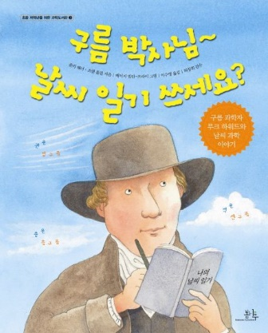 | 구름 박사님~ 날씨 일기 쓰세요? | 줄리 해너 | 봄나무
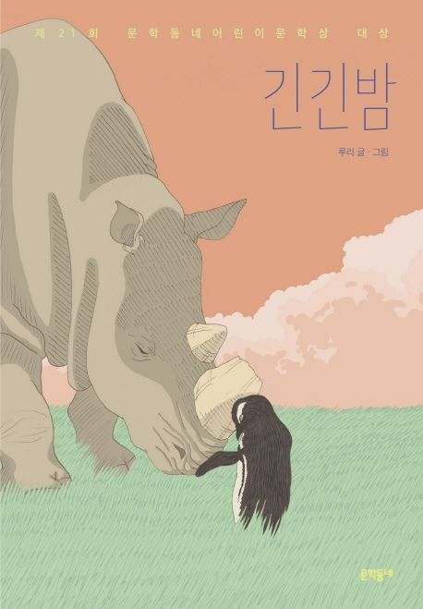 | 긴긴밤 | 루리 | 문학동네
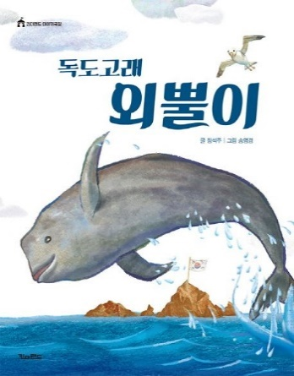 | 독도고래 외뿔이 | 장석주 | 킨더랜드
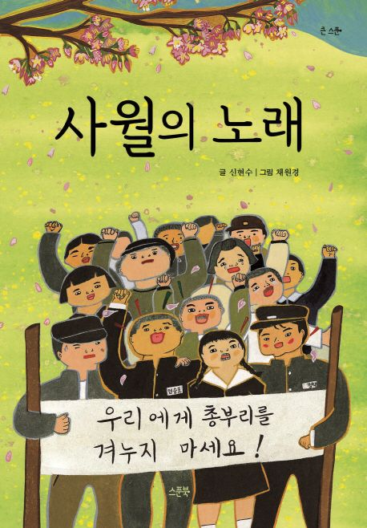 | 사월의 노래 | 신현수 | 스푼북
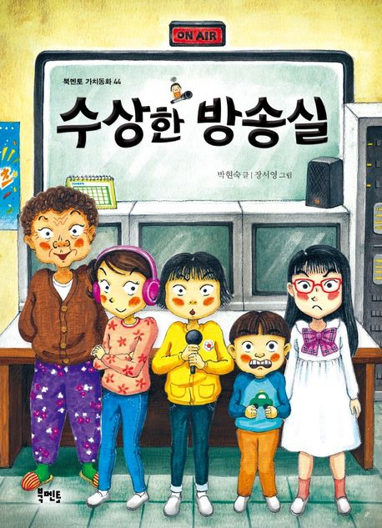 | 수상한 방송실 | 박현숙 | 북멘토
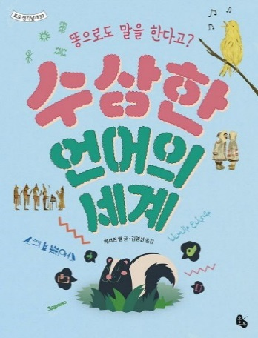 | 수상한 언어의 세계 | 캐서린 햄 | 토토북
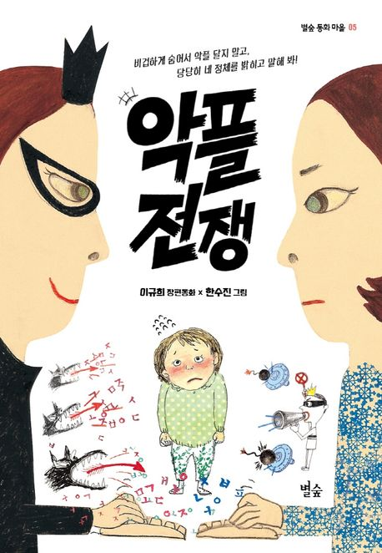 | 악플 전쟁 | 이규희 | 별숲
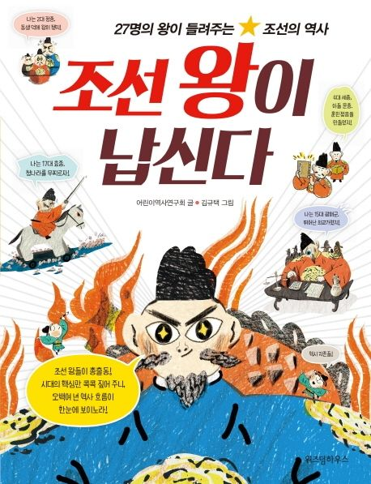 | 조선 왕이 납신다 | 어린이 역사 연구회 | 스콜라
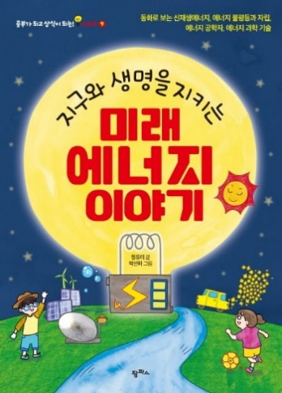 | 지구와 생명을 지키는 미래 에너지 이야기 | 정유리 | 팜파스

